掉落
新手存
[活动] 礼品盒 掉落 [活动] 练级用的戒指 机率 100.00%

130地图-400团队副本-倒塌废墟-小怪
[命名] 腐烂木乃伊 掉落 木乃伊的头骨 机率 40.00%
[命名] 石之守护者 掉落 石之守护者的骨头 机率 40.00%

月夜之鹰地点1-70地图隐藏

[隐藏] 月夜之鹰 掉落 魔力操纵杆 机率 5.00%

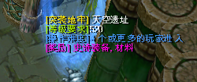
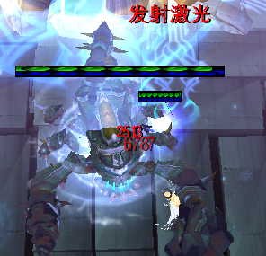
SFGM-A024-所属500地图-520团队副本-天空遗迹
SFGM-A024 掉落 [套装] 圣殿骑士之戒 机率 2.00%
SFGM-A024 掉落 冰霜 - 毁灭护肩 机率 4.50%
SFGM-A024 掉落 冰霜 - 毁灭铠甲 机率 5.00%
SFGM-A024 掉落 冰霜 - 毁灭之剑 机率 6.00%
SFGM-A024 掉落 宠物食品 机率 3.00%
SFGM-A024 掉落 风暴 - 永恒护肩 机率 4.50%
SFGM-A024 掉落 风暴 - 永恒铠甲 机率 5.00%
SFGM-A024 掉落 风暴 - 永恒之剑 机率 6.00%
SFGM-A024 掉落 古老的封印装置 机率 35.00%
SFGM-A024 掉落 古老的封印装置 机率 35.00%
SFGM-A024 掉落 古老的封印装置 机率 35.00%
SFGM-A024 掉落 古老的封印装置 机率 35.00%
SFGM-A024 掉落 古老的封印装置 机率 35.00%
SFGM-A024 掉落 毁灭 - 敏锐之手 机率 3.20%
SFGM-A024 掉落 机械 - 动力核心 机率 1.50%
SFGM-A024 掉落 命运 - 启示录 机率 3.30%
SFGM-A024 掉落 配方 :: 机械翼 机率 1.00%
SFGM-A024 掉落 天空浮游石 机率 4.20%
SFGM-A024 掉落 天蝎碎片 机率 6.00%
SFGM-A024 掉落 永恒 - 誓言的决心 机率 3.25%
SFGM-A024 掉落 预言 - 先驱护肩 机率 4.50%
SFGM-A024 掉落 预言 - 先驱长袍 机率 5.00%
SFGM-A024 掉落 预言 - 先驱之杖 机率 6.00%

暗月兔子 所属1-70地图-10级兔子洞-击杀小兔子掉落月光召唤器召唤
暗月兔子 掉落 暗月之勋章 机率 20.00%
暗月兔子 掉落 配方 :: 马滕贝尔 机率 4.50%
暗月兔子 掉落 圆形黄宝石 机率 30.00%
暗月兔子 掉落 自然的眼睛 机率 15.00%

粗粘土傀儡 掉落 [套装] 初学者的项链 机率 10.00%
粗粘土傀儡 掉落 黄色衬衣 机率 40.00%
粗粘土傀儡 掉落 遗迹之剑 机率 40.00%
菲利克斯 掉落 旧 帝国之剑 机率 40.00%
菲利克斯 掉落 旧 帝国之铠 机率 40.00%
风骚的野猪 掉落 拉哈林森林的精华 机率 5.00%

风元素 掉落 [召唤] 符文的觉醒 机率 0.05%
风元素 掉落 月亮微尘 机率 30.00%

风元素领主-所属330地图-350副本-洞穴深处
风元素领主 掉落 风之精髓 机率 4.50%
风元素领主 掉落 风之气息 机率 30.00%
风元素领主 掉落 配方 :: 布雷尔德 - 巫师之刃 机率 5.00%

弗罗斯特 掉落 冰霜之剑 机率 40.00%
弗罗斯特 掉落 冰之护甲 机率 40.00%

古代遗迹守护者-所属130地图-右边
古代遗迹守护者 掉落 古代之剑 机率 40.00%
古代遗迹守护者 掉落 守护者的碎片 机率 10.00%
古代遗迹守护者 掉落 水之护甲 机率 40.00%

国王迦特-所属130地图-左下
国王迦特 掉落 泥泞的鳞片 机率 10.00%
国王迦特 掉落 沼泽护甲 机率 40.00%
国王迦特 掉落 沼泽之剑 机率 40.00%

海顿-所属400地图-450副本-海顿之家
海顿 掉落 海顿的护甲 机率 4.50%
海顿 掉落 海顿的精髓 机率 4.50%
海顿 掉落 蓝色的魔晶石 机率 30.00%
海顿 掉落 灵魂的容器 机率 3.50%
海顿 掉落 斯威夫特魔法权杖 机率 5.50%

黑皮德鲁伊 掉落 [召唤] 符文的觉醒 机率 0.16%
黑皮德鲁伊 掉落 旧 双手饰剑 机率 30.00%
黑色童子军 掉落 [召唤] 符文的觉醒 机率 0.05%
黑铁矿脉 掉落 [召唤] 永恒符文碎片 机率 1.50%
黑铁矿脉 掉落 磁铁石碎片 机率 10.00%
黑铁矿脉 掉落 金矿石碎片 机率 20.00%
黑铁矿脉 掉落 矿物碎片 机率 50.00%
黑铁矿脉 掉落 魔石 机率 10.00%
黑铁矿脉 掉落 太阳石碎片 机率 10.00%
黑铁矿脉 掉落 铁矿石碎片 机率 20.00%
黑铁矿脉 掉落 未加工的月石 机率 10.00%
黑铁矿脉 掉落 银矿石碎片 机率 20.00%
厚粘土傀儡 掉落 拉哈林森林的精华 机率 5.00%
金矿脉 掉落 [召唤] 永恒符文碎片 机率 0.50%
金矿脉 掉落 磁铁石碎片 机率 3.00%
金矿脉 掉落 金矿石碎片 机率 8.00%
金矿脉 掉落 矿物碎片 机率 70.00%
金矿脉 掉落 魔石 机率 3.00%
金矿脉 掉落 太阳石碎片 机率 3.00%
金矿脉 掉落 铁矿石碎片 机率 8.00%
金矿脉 掉落 未加工的月石 机率 3.00%
军需官哈丹 掉落 [套装] 骑士的徽章 机率 15.00%
军需官哈丹 掉落 [套装] 骑士的肩饰 机率 15.00%
军需官哈丹 掉落 [套装] 骑士的灵魂 机率 4.00%
军需官哈丹 掉落 堕落宝石 机率 10.00%
军需官哈丹 掉落 堕落肩饰 机率 15.00%
军需官哈丹 掉落 堕落戒指 机率 15.00%
军需官哈丹 掉落 堕落铠甲 机率 15.00%
军需官哈丹 掉落 堕落项链 机率 10.00%
军需官哈丹 掉落 堕落之剑 机率 15.00%
军需官哈丹 掉落 骑士的项链 机率 15.00%

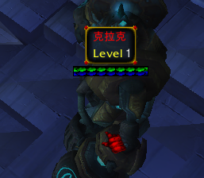
克拉克-所属400地图-下左
克拉克 掉落 冬季皮袄 机率 34.00%
克拉克 掉落 符文护肩 机率 6.00%
克拉克 掉落 蓝色的魔晶石 机率 30.00%
克拉克 掉落 蓝色的魔晶石剑 机率 36.00%
克拉克 掉落 破损的戒指 机率 10.00%
克拉克 掉落 时间守护者精髓 机率 3.00%

库巴兰 掉落 巴雷姆的护甲 机率 30.00%
库巴兰 掉落 巴雷姆之剑 机率 30.00%
库巴兰 掉落 古代神圣戒指 机率 10.00%
库巴兰 掉落 灵魂束 机率 100.00%
库塔兰 掉落 灵魂束 机率 100.00%
库塔兰 掉落 灵魂之歌 机率 10.00%
库塔兰 掉落 灵魂之剑 机率 30.00%
库塔兰 掉落 破旧皮革护甲 机率 30.00%
拉哈森林 阿尔法狼 掉落 I005 机率 40.00%
拉哈森林 阿尔法狼 掉落 I05D 机率 40.00%
拉哈森林 阿尔法狼 掉落 狼皮衣 机率 40.00%
拉哈森林 阿尔法狼 掉落 狼牙匕首 机率 40.00%
拉哈森林 狼 掉落 拉哈林森林的精华 机率 5.00%
拉哈森林 森林守护者 掉落 冰雪长剑 机率 14.00%
拉哈森林 森林守护者 掉落 低级强化石 机率 10.00%
拉哈森林 森林守护者 掉落 岚之风 - 风之肩章 机率 0.80%
拉哈森林 森林守护者 掉落 蓝色 肩饰 机率 14.00%
拉哈森林 森林守护者 掉落 蓝色 戒指 机率 14.00%
拉哈森林 森林守护者 掉落 蓝色 项链 机率 14.00%
拉哈森林 森林守护者 掉落 礼服衬衫 机率 14.00%
拉哈森林 森林守护者 掉落 试验中的宝石 机率 14.00%
拉哈森林 森林守护者 掉落 圆形黄宝石 机率 5.00%
拉哈森林 森林守护者 掉落 中级强化石 机率 5.00%

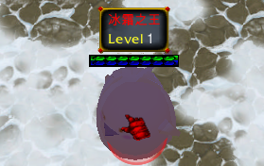
罗斯特他妈逼-所属70-130地图-左下-120等级-冰霜宫殿副本
罗斯特他妈妈 掉落 艾亚斯 - 冰霜法杖 机率 0.80%
罗斯特他妈妈 掉落 冰霜宝石 机率 5.00%
罗斯特他妈妈 掉落 冰霜女巫的雪晶 机率 7.00%
罗斯特他妈妈 掉落 低级强化石 机率 10.00%
罗斯特他妈妈 掉落 方形红宝石 机率 5.00%
罗斯特他妈妈 掉落 雪花肩饰 机率 14.00%
罗斯特他妈妈 掉落 雪花戒指 机率 14.00%
罗斯特他妈妈 掉落 雪花项链 机率 14.00%
罗斯特他妈妈 掉落 雪花长袍 机率 14.00%
罗斯特他妈妈 掉落 雪花之剑 机率 14.00%
罗斯特他妈妈 掉落 中级强化石 机率 5.00%

马歇尔·拉娜-所属180地图-右上
马歇尔·拉娜 掉落 绯红主教法冠 机率 1.00%
马歇尔·拉娜 掉落 皇家卫队之剑 机率 40.00%
马歇尔·拉娜 掉落 皇家卫队之铠 机率 40.00%
梦魇的种子 掉落 灵魂束 机率 0.90%
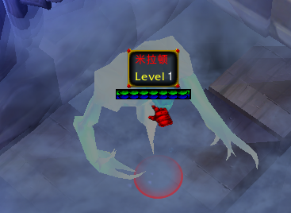
米拉顿-所属400地图-左上
米拉顿 掉落 古代钣金铠甲 机率 36.00%
米拉顿 掉落 蓝色的魔晶石 机率 30.00%
米拉顿 掉落 米拉顿的精髓 机率 4.50%
米拉顿 掉落 米拉顿之剑 机率 35.00%
米拉顿 掉落 权力的核心 机率 10.00%
米拉顿 掉落 水晶护甲 机率 6.00%
魔晶石傀儡 掉落 [金币兑换] 10,000 金币 机率 1.00%
魔晶石傀儡 掉落 魔法粉末 机率 40.00%
魔力结集体 掉落 [金币兑换] 10,000 金币 机率 1.75%
魔力结集体 掉落 魔法粉末 机率 50.00%

莫里乌斯-所属130地图-右边-团队副本-倒塌的废墟副本
莫里乌斯 掉落 被封印的死亡之杖 机率 1.80%
莫里乌斯 掉落 宠物蛋 机率 50.00%
莫里乌斯 掉落 宠物蛋 机率 50.00%
莫里乌斯 掉落 宠物蛋 机率 50.00%
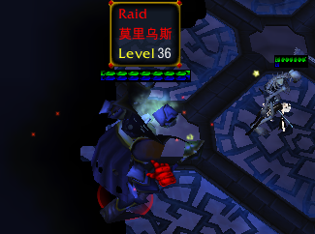
莫里乌斯 掉落 宠物蛋 机率 50.00%
莫里乌斯 掉落 宠物蛋 机率 50.00%
莫里乌斯 掉落 璀璨的光芒石 机率 1.00%
莫里乌斯 掉落 高级强化石 机率 70.%
莫里乌斯 掉落 古代祖母绿戒指 机率 5.80%
莫里乌斯 掉落 老肋骨 机率 8.50%
莫里乌斯 掉落 灵魂匕首 机率 7.10%
莫里乌斯 掉落 莫里乌斯的魔力结晶 机率 8.00%
莫里乌斯 掉落 莫里乌斯的魔力结晶 机率 9.00%
莫里乌斯 掉落 配方 :: 布雷尔德 - 巫师之刃 机率 3.50%
莫里乌斯 掉落 配方 :: 绝望 - 死亡之杖 机率 1.20%
莫里乌斯 掉落 配方 :: 木乃伊的皇冠 机率 3.30%
莫里乌斯 掉落 神圣的银戒指 机率 5.80%
莫里乌斯 掉落 霜冻长弓-拉德拉 机率 7.20%
莫里乌斯 掉落 凶涌的力量精髓 机率 9.50%

千年帝王蟹 掉落 帝王蟹的肩饰 机率 20.00%
千年帝王蟹 掉落 帝王蟹的珍珠 机率 9.00%

森林巨人-所属260地图-300等级-深洞
森林巨人 掉落 土元素匕首 机率 7.95%
森林巨人 掉落 土元素大剑 机率 7.90%
森林巨人 掉落 土元素法杖 机率 7.85%

死神-所属180地图-右上右-300等级-深处的城堡
死神 掉落 [套装] 塔纳托斯戒指 机率 7.00%
死神 掉落 [套装] 塔纳托斯之弓 机率 7.00%
死神 掉落 [套装] 诱惑匕首 机率 7.00%
死神 掉落 [套装] 诱惑肩饰 机率 7.00%
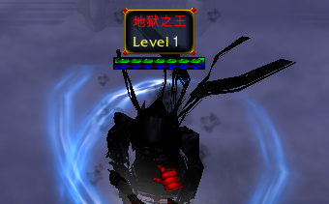
死神 掉落 [套装] 诱惑皮衣 机率 7.00%
死神 掉落 [套装] 诱惑之石 机率 7.00%
死神 掉落 [套装] 欲望肩饰 机率 7.00%
死神 掉落 [套装] 欲望之袍 机率 7.00%
死神 掉落 [套装] 欲望之石 机率 7.00%
死神 掉落 [套装] 欲望之书 机率 7.00%
死神 掉落 [套装] 怨恨肩饰 机率 7.00%
死神 掉落 [套装] 怨恨之剑 机率 7.00%
死神 掉落 [套装] 怨恨之铠 机率 7.00%
死神 掉落 [套装] 怨恨之石 机率 7.00%
死神 掉落 死神的头骨 机率 30.00%
死神 掉落 塔瑞夫-堕落之剑 机率 0.80%

索利达尔湿地 钢蟹 掉落 [召唤] 王的甲壳 机率 0.80%
索利达尔湿地 钢蟹 掉落 完美螃蟹的甲壳 机率 2.50%

索利达尔湿地-所属130地图-左下-200级副本
索利达尔湿地 巨人 掉落 盖亚 - 大地盔甲 机率 0.90%
索利达尔湿地 巨人 掉落 低级强化石 机率 10.00%
索利达尔湿地 巨人 掉落 方形蓝宝石 机率 5.00%
索利达尔湿地 巨人 掉落 珊瑚项链 机率 14.00%
索利达尔湿地 巨人 掉落 水之宝石 机率 5.00%
索利达尔湿地 巨人 掉落 沼泽护甲 机率 14.00%
索利达尔湿地 巨人 掉落 沼泽肩饰 机率 14.00%
索利达尔湿地 巨人 掉落 沼泽戒指 机率 14.00%
索利达尔湿地 巨人 掉落 沼泽巨剑 机率 14.00%
索利达尔湿地 巨人 掉落 中级强化石 机率 5.00%

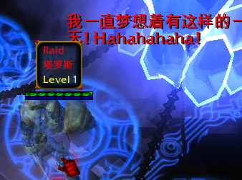
塔罗斯-所属130地图-右边-团队副本-倒塌的废墟-莫里乌斯的对面
塔罗斯 掉落 贝雷尔-遗忘之书 机率 5.80%
塔罗斯 掉落 不朽的吊坠 机率 5.50%
塔罗斯 掉落 宠物食品 机率 7.%
塔罗斯 掉落 高级强化石 机率 80.%
塔罗斯 掉落 龙纹翅膀 机率 4.80%
塔罗斯 掉落 塔罗斯的护甲 机率 4.90%
塔罗斯 掉落 塔罗斯的肩饰 机率 5.80%
塔罗斯 掉落 塔罗斯碎片 机率 6.80%
塔罗斯 掉落 塔罗斯之斧 机率 5.90%
塔罗斯 掉落 凶涌的力量精髓 机率 9.50%

贪婪的温迪戈-所属70地图-右上-100隐藏的仓库
贪婪的温迪戈 掉落 锋利的牙齿 机率 10.00%
贪婪的温迪戈 掉落 破损的氮气加速器 机率 15.00%
贪婪的温迪戈 掉落 燃烧的火炬 机率 8.00%

铁矿脉 掉落 [召唤] 永恒符文碎片 机率 0.30%
铁矿脉 掉落 磁铁石碎片 机率 2.00%
铁矿脉 掉落 金矿石碎片 机率 7.00%
铁矿脉 掉落 矿物碎片 机率 80.00%
铁矿脉 掉落 魔石 机率 2.00%
铁矿脉 掉落 太阳石碎片 机率 2.00%
铁矿脉 掉落 铁矿石碎片 机率 7.00%
铁矿脉 掉落 未加工的月石 机率 2.00%
铁矿脉 掉落 银矿石碎片 机率 7.00%
铁矿脉 掉落 银矿石碎片 机率 8.00%
兔子 掉落 [召唤] 月亮石 机率 0.30%

吞噬者-未开放
吞噬者 掉落 杜姆堡的结晶石 机率 6.00%
吞噬者 掉落 杜姆堡的结晶石 机率 7.00%
吞噬者 掉落 杜姆堡的结晶石 机率 7.00%
吞噬者 掉落 杜姆堡的结晶石 机率 8.00%
吞噬者 掉落 杜姆堡的结晶石 机率 8.00%
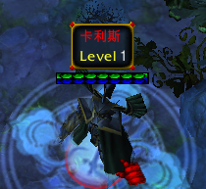
峡谷守护者-所属330地图-右中
峡谷守护者 掉落 卡丽丝服装 机率 7.30%
峡谷守护者 掉落 卡利斯匕首 机率 5.30%
峡谷守护者 掉落 可疑的水瓶 机率 8.50%
峡谷守护者 掉落 心脏跟踪者-克罗奈尔 机率 2.30%
峡谷守护者 掉落 月亮微尘 机率 50.00%

小红帽 掉落 [套装] 初学者的戒指 机率 10.00%
小红帽 掉落 魔力之杖 机率 40.00%
小红帽 掉落 配方 :: 马滕贝尔 机率 1.35%
小红帽 掉落 树皮毛衣 机率 40.00%
小红帽 掉落 偷来的金子 机率 50.00%
小红帽 掉落 月之勋章 机率 20.00%

蟹王-所属130地图-右边-击杀小螃蟹掉落王之甲壳-召唤
蟹王 掉落 帝王蟹的肩饰 机率 25.50%
蟹王 掉落 海之珍珠 机率 15.00%
蟹王 掉落 巨大的甲壳 机率 13.50%
蟹王 掉落 配方 :: 鲁莽之戒 机率 1.50%

熊爸爸 掉落 火焰护甲 机率 40.00%
熊爸爸 掉落 火焰之剑 机率 40.00%

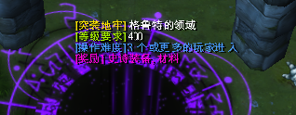
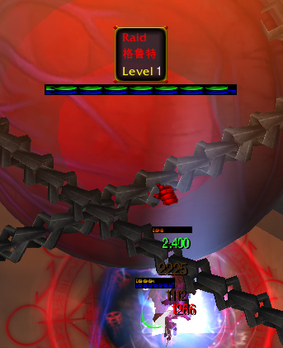
虚空之眼-所属130地图-右中-团队副本-格鲁特的领域
虚空之眼 掉落 [神圣的] 红色的眼睛 机率 2.00%
虚空之眼 掉落 [神圣的] 自恋的奖章 机率 2.00%
虚空之眼 掉落 《暮光之城》的雕塑 机率 10.00%
虚空之眼 掉落 沉默的雕塑 机率 10.00%
虚空之眼 掉落 沉默的雕塑 机率 8.00%
虚空之眼 掉落 格鲁特的虹膜 机率 7.50%
虚空之眼 掉落 格鲁特的精髓 机率 5.00%
虚空之眼 掉落 哈根古代皮革 机率 4.50%
虚空之眼 掉落 红色的眼 机率 4.50%
虚空之眼 掉落 配方 :: 格鲁特的致命之戒 机率 1.50%
虚空之眼 掉落 奇怪的戒指 机率 6.00%
虚空之眼 掉落 贪婪的雕塑 机率 10.00%
虚空之眼 掉落 自恋的奖章 机率 4.50%

银矿脉 掉落 [召唤] 永恒符文碎片 机率 1.00%
银矿脉 掉落 磁铁石碎片 机率 4.00%
银矿脉 掉落 金矿石碎片 机率 10.00%
银矿脉 掉落 矿物碎片 机率 60.00%
银矿脉 掉落 魔石 机率 4.00%
银矿脉 掉落 太阳石碎片 机率 4.00%
银矿脉 掉落 铁矿石碎片 机率 10.00%
银矿脉 掉落 未加工的月石 机率 4.00%
银矿脉 掉落 银矿石碎片 机率 10.00%

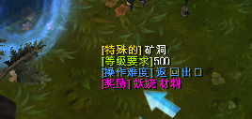
永恒的罗伦-新手存-上面-矿场洞穴
永恒的罗伦 掉落 附魔 金条 机率 7.50%
永恒的罗伦 掉落 附魔 太阳石 机率 4.00%
永恒的罗伦 掉落 附魔 铁棒 机率 7.00%
永恒的罗伦 掉落 附魔 银锭 机率 7.50%
永恒的罗伦 掉落 附魔 有光泽的月光石 机率 4.00%
永恒的罗伦 掉落 魔石 机率 20.00%
永恒的罗伦 掉落 魔石 机率 20.00%
永恒的罗伦 掉落 魔石 机率 20.00%
永恒的罗伦 掉落 魔石 机率 20.00%

中级 风元素 温迪 掉落 [召唤] 符文的觉醒 机率 0.16%
中级 风元素 温迪 掉落 钝斧 机率 30.00%
中级 风元素 温迪 掉落 风之精髓 机率 3.50%
中级 风元素 温迪 掉落 破裂的长袍 机率 30.00%
中级 风元素 温迪 掉落 月亮微尘 机率 30.00%
猪八戒 掉落 [套装] 初学者的护甲 机率 10.00%
猪八戒 掉落 豪猪皮甲 机率 40.00%
猪八戒 掉落 猪蹄 机率 40.00%

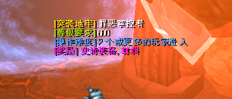
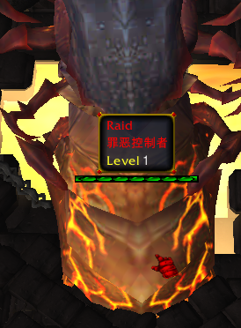
罪恶控制者-所属600地图-团队副本-罪恶掌控者
罪恶控制者 掉落 [金币兑换] 1,000,000 金币 机率 0.20%
罪恶控制者 掉落 [金币兑换] 10,000 金币 机率 9.00%
罪恶控制者 掉落 [金币兑换] 10,000 金币 机率 9.00%
罪恶控制者 掉落 [金币兑换] 100,000 金币 机率 1.30%
罪恶控制者 掉落 [金币兑换] 100,000 金币 机率 1.60%
罪恶控制者 掉落 [金币兑换] 100,000 金币 机率 1.70%
罪恶控制者 掉落 [硬币兑换] 10 硬币 机率 1.80%
罪恶控制者 掉落 [硬币兑换] 10 硬币 机率 1.80%
罪恶控制者 掉落 罪恶之手 机率 3.50%
罪恶控制者 掉落 罪之水晶 机率 0.70%
罪恶控制者 掉落 罪之水晶 机率 0.90%
罪恶控制者 掉落 罪之水晶 机率 0.90%
罪恶控制者 掉落 罪之水晶 机率 0.90%

